List1
UNIVERZITA KARLOVA V PRAZE
PRÁVNICKÁ FAKULTA

EVIDENCE PRACOVNÍ DOBY

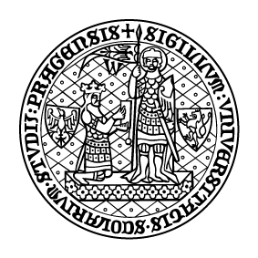

Jméno a příjmení:
Pracoviště:

202.

